事業計画書（様式３（Ⅰ））記入例 (2)
適宜、図式化や必要に応じた行の追加をしてください。※別紙は不可とする
終了日は、令和５年度内かつ全ての整理及び精算が完了できる日を記載してください。（３月３１日まで実施する場合、その日までに整理・精算の完了をする必要があります）
 |  |  |  |  |  |  |  |  |  |  | （様式３)
事 業 計 画 書
Ⅰ 委託事業の内容
１．事業名
今回、企画提案する事業の名称を記載してください。
２．実施期間
令和 年 月 日（ ） ～ 令和 年 月 日（ ）
３．本事業の目的
生活文化等を取り巻く現状や課題を踏まえ、事業の目指すところを具体的にイメージできるように記載してください。
例） 本事業では…現状、××という生活文化等が抱える○●という課題に対して、この課題解決の
一助となる取組として、□■を行うことで・・・・・・。
４．事業の内容（３．を達成するための具体的な取組を項目に添って記載すること）
（１）本事業の実施に係る業務
〇事業の概要等
以下に記載する事業の概要のほか、若年層が生活文化に接する機会を創出するための「新たなスタイル」として、事業の新規性や工夫、期待される効果について記載してください。
・テーマとする生活文化：〇〇
・取組名：○○○○○○○○○○○
・趣旨・コンセプト：○○○○○○○〇
・新規性や事業における工夫：
例）従来、・・・・・に親しむには・・・・・のような方法が一般的であるが、・・・・・が課題である。
このため本事業では、・・・・・・・に工夫を行うとともに、新たに・・・・・・・・・・に取り組む。
・期待される効果：
〇事業の詳細
事業の詳細について、以下の基本事項のほか、本事業の特色等、必要な事項を記載してください。
イベント①
・会場：○○○○○○○○○○○（▲県▲市）
・期間：令和○年○月○日（○）～○月○日（○）
・予定する参加者数：〇〇名
・実施回数：〇〇回
・料金徴収の有無： ※有料事業の場合、料金案を具体的に記載してください。
・各回の事業内容等詳細：○○○○○○○○○○○○○○○○○○○○○○・・・
・オンライン開催の有無： ※オンライン開催する場合は、その理由を明記してください。
イベント②
・・・・・・・・・・・・
〇翌年度以降の自走化モデル案
翌年度以降の自走化モデル案を記載してください。
例）自走化のためには、・・・・・が必要である。
このため、本事業を通して・・・・・を検討し、・・・・・によって収益を見込み自走化を行う。
〇事業効果の検証方法
本事業において測定・検証が必要な事項や、その実施方法等を具体的に記載してください。
例）・・・・・の効果を測るため、・・・・・を対象に、・・・・・調査を・・・・・の方法で実施する。
これまで生活文化に触れてこなかった層に対して本事業を周知するための具体的な広報計画を記載してください。
例）一般に対しては・・・・・の方法で周知する。特に若年層（生活文化に触れてこなかった層）に
対しては、本事業をより広く周知するため、・・・・・・を実施する。
仕様書にあるアンケート調査の他、参加者や、事業に関わる生活文化等の従事者に対しての調査等、事業後の成果報告の具体案を記載してください。また、成果報告の内容を翌年度以降の自走化プランにどのように活かすかについても記載してください。その他、必要とされる業務がある場合、それもあわせて記載してください。
※記載例
（２）本事業の周知等に係る業務
（３）本事業の成果報告、その他、必要とされる業務 （成果報告書に記述する内容を具体的に記入すること）
５．課題項目別実施期間 ※業務項目はなるべく詳細に記載ください
業務項目 |  | ★月 | ★月 | ★月 |  | ★月 | ★月 | ★月 | ★月 | ★月 | ★月
運営準備
周知
業務項目は適宜追加してください
実施
報告
６．事業を実施する業務体制について
下図のように事業を実施するにあたっての体制を記載してください。
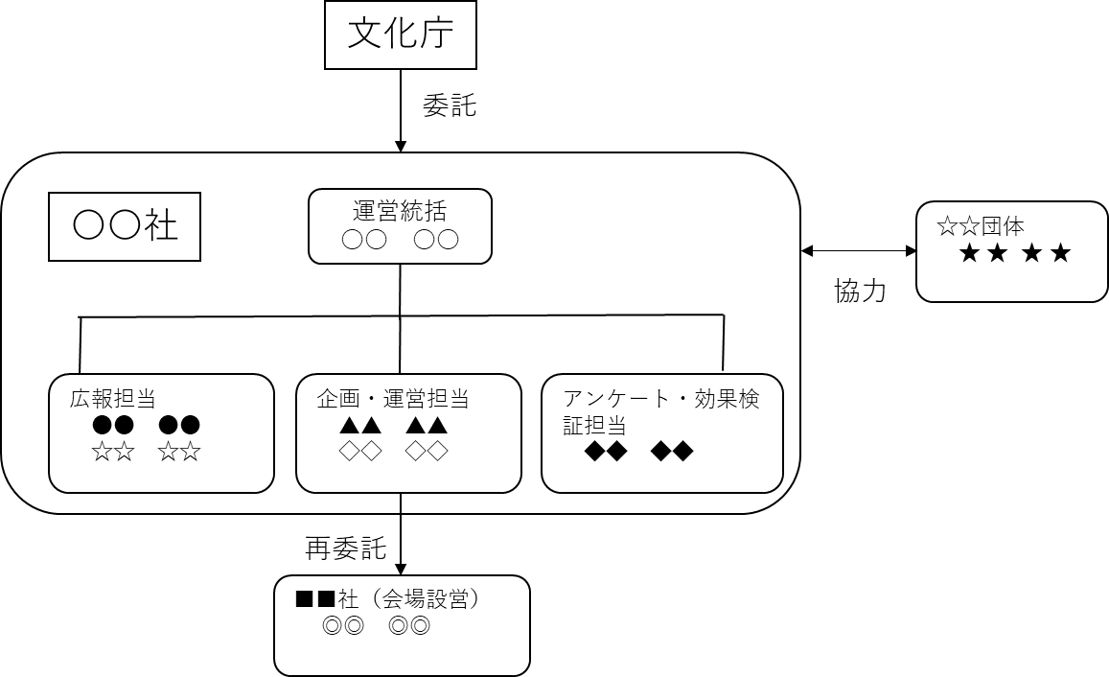 例） 企画及び実施に当たっては、生活文化等に従事する☆☆団体の★★★★氏と共同して 事業に携わる。
７．応募事業に類するこれまでの取組実績・成果
応募するに当たり、記載すべき事項がある場合は具体的に内容を記載してください。
８．その他特記事項

９．今回応募する事業が過去に補助金や委託等を受けた実績
補助金等の名称 | 交 付 者 |  |  |  |  | 交 付 額 |  | 交付年度 | 事業名称

１０．この事業について受ける協力等（共催、後援を含む。）
協力者 |  |  |  |  | 協力内容

１１．知的財産権の帰属

１２．再委託に関する事項
（１）再委託
再委託の相手方の住所及び氏名

再委託を行う業務の範囲

再委託の必要性

再委託金額（単位：円）
 |  |  |  | 円

１３．知的財産権及びノウハウの封印の記録

